Febbraio 2018
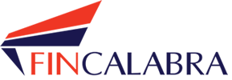 |  |  |  |  |  |  | EROGAZIONI Febbraio 2018
Descrizione Fondo e Agevolazione | Azienda beneficiaria | Codice Fiscale | P. Iva | Ruop | Modalità Individuazione Beneficiario | Data erogazione | Importo erogato
CALABRIAINNOVA |  |  |  |  |  |  | € 51,500.00
 | MACINGO TECHNOLOGIES SRL |  | 02830270803 | Adele Cascio | Avviso Pubblico per l'acquisizione di servizi per l'innovazione - Azione 1.1.2. b | 2018-02-27 | 20,625.00
 | DERRICK SERVICE SRL |  | 02984490108 | Adele Cascio | Avviso Pubblico per l'acquisizione di servizi per l'innovazione - Azione 1.1.2. b | 2018-02-27 | 30,875.00

